微生信示例171
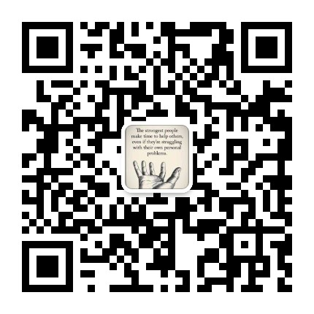
市 | 值 | 微生信，您身边的数据分析，可视化专家
兰州市 | 5222 | https://www.bioinformatics.com.cn/plot_basic_china_gansu_heatmap_171
嘉峪关市 | 330
金昌市 | 25 | 输出示例图
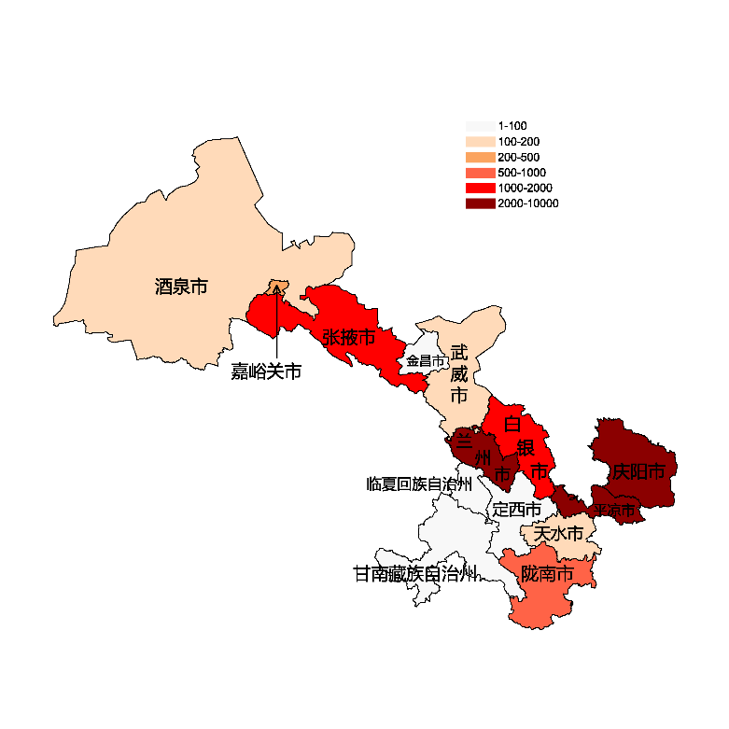
白银市 | 1336
天水市 | 110
武威市 | 150
张掖市 | 1415
平凉市 | 15471
酒泉市 | 154
庆阳市 | 2541
定西市 | 18
陇南市 | 880
临夏回族自治州 | 93
甘南藏族自治州 | 16

 |  | 注：1，需要带首行；2，仅改数字，各市名字不要改；3，仅供交流学习

 |  | 使用问题，或数据分析合作意向
 |  | 请微信扫码联系我们

